关系图
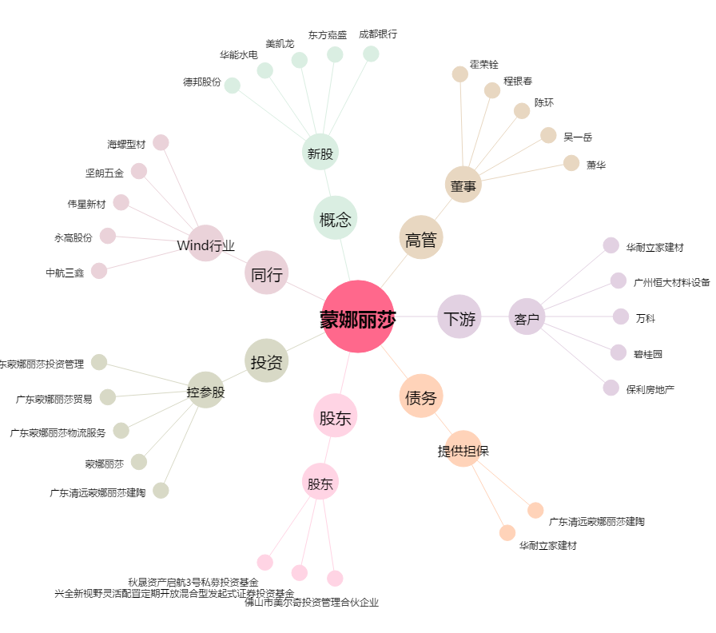
蒙娜丽莎[002918.SZ] - 关系概览图

